Estadísticas
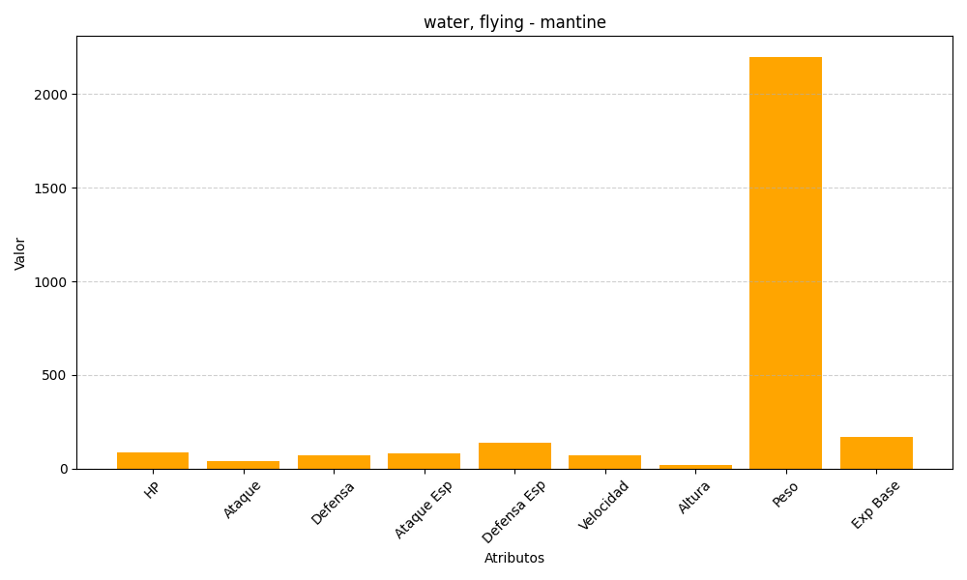
ID | Nombre | Tipo | HP | Ataque | Defensa | Ataque Especial | Defensa Especial | Velocidad | Altura | Peso | Experiencia Base
226 | mantine | water, flying | 85 | 40 | 70 | 80 | 140 | 70 | 21 | 2200 | 170

